Sheet1
工人姓名 NAMA |  |  |  | WIDIYASARI |  |  |  |  |  |  |  | 編號 KODE : |  | JICB-60140
報到日 DAFTAR |  |  |  | 2025-05-17 |  |  |  |  | 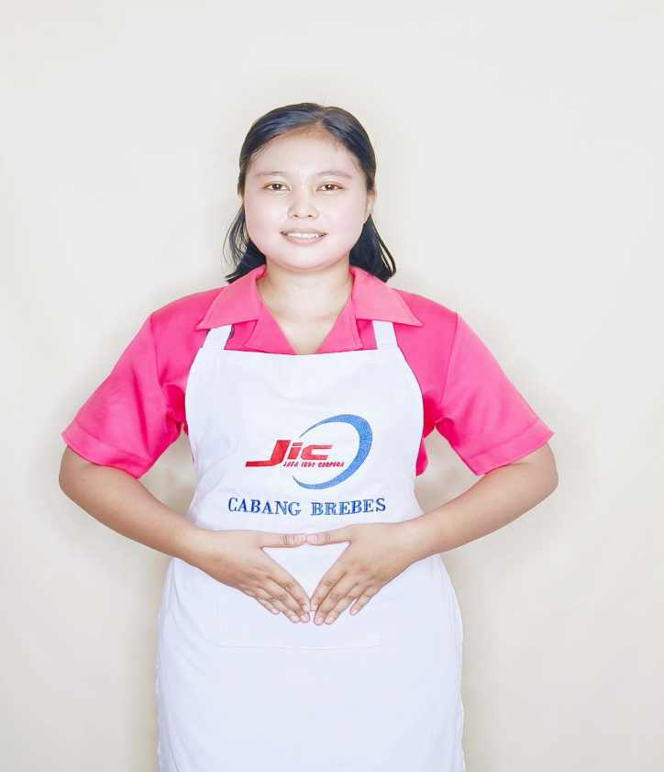
性別 KELAMIN |  |  |  | 女 PEREMPUAN
出生日TGL LAHIR |  |  |  | 2000-07-01
年齡 UMUR |  |  |  | 25
出生地TPT LAHIR |  |  |  | BREBES
身高TINGGI / 體重BERAT |  |  |  | 162 |  | 公分/ | 64 | 公斤
宗教 AGAMA |  |  |  | 回教 Islam
學歷 PENDIDIKAN |  |  |  | 專科 SMK
語言能力 BAHASA |  |  |  | 剛學 MULAI | 一點 DIKIT | 一般 BIASA | 可以 BAIK | 很好 BAGUS
國語 MANDARIN |  |  |  | V
英語INGGRIS |  |  |  |  | V
印尼語 INDO |  |  |  |  |  |  |  | V
婚姻狀況 STATUS NIKAH |  |  |  | 已婚 Nikah
配偶姓名/年齡 NAMA/UMUR |  |  |  | AJI SAPI'I |  |  |  | 29
配偶工作 KERJAAN SUAMI |  |  |  | TANI
小孩人數 JUMLAH ANAK |  |  |  | -
女孩和年齡 PUTRI / UMUR |  |  |  | -
男孩和年齡 PUTRA / UMUR |  |  |  | -

地址 ALAMAT |  |  |  | DESA KECIPIR RT002 RW001 KEC.LOSARI KAB.BREBES
是否有工作經驗 APAKAH ADA PENGALAMAN KERJA
國家地點 NEGARA |  |  | 工作期間 LAMA |  |  | 工作內容 PEKERJAAN YANG DILAKUKAN
印尼 | JAKARTA |  | 2023-2025 (2TH) |  |  | JAGA KAKEK UMUR 89TH.PENYAKIT JANTUNG.BISA JALAN PELAN.KASIH MAKAN (MINUM OBAT).BAWA KE DOKTER CHECK UP.MANDIKAN/LAP BADAN.PAKAI POPOK.BERSIHKAN KOTORAN.AKONG VEGETARIAN.BERSIHKAN RUMAH 照顧 89 歲的阿公。心臟病。可以慢慢走。餵食（喝藥）。帶去看醫生檢查。洗澡/擦拭身體。穿尿布。清除污垢。阿公素食。打掃房子
** BISA MASAK SAYUR YANG DI CAMPUR DENGAN DAGING BABI 可以吃和豬肉一起煮的蔬菜
家屬資料 DATA KELUARGA
父親姓名 NAMA AYAH |  |  |  | TARSONI |  |  |  | 年齡 UMUR |  | ALM | 父親工作 KERJAAN AYAH
母親姓名 NAMA IBU |  |  |  | SUBARIYAHAH |  |  |  | 年齡 UMUR |  | 44 | 母親工作 KERJAAN IBU |  |  |  | 農夫
兄妹人數 TOTAL SAUDARA |  |  |  | 1 | 兄妹中你的排行是第… DIANTARA SAUDARA, URUTAN ANDA KE… |  |  |  |  |  |  |  |  |  |  | 2
兄弟/年齡 SDR LAKI / UMUR |  |  |  | - |  |  |  | 姐妹/年齡 SDR CEWEK / UMUR |  |  |  |  | 28
1. 你是否可以吃豬肉 Apakah Anda boleh makan daging babi ?
2. 是否可以在工作時不用手機 Apakah saat jam kerja bisa tanpa pakai hp ?
3. 你是否會害怕狗 Apakah Anda takut pada anjing?
4. 你可以抱幾公斤 Anda kuat gendong berapa kg: |  |  |  |  |  |  |  |  |  |  |  | 60公斤
備註PS |  | CALON PEKERJA MIGRAN INDONESIA DARI CABANG BREBES

 | NAMA SPONSOR : PAK YANTO
 | NOMOR HP : -
 | VAKSIN : 2X

